EVD_FIN 03-01
Test Case ID | FIN03-02
Test Case Summary | Lakukan Open Cashier - 1 Branch - 1 Employee

Step # | Test Evidence | Re-Test Evidence (if found Bug/Issue)
1
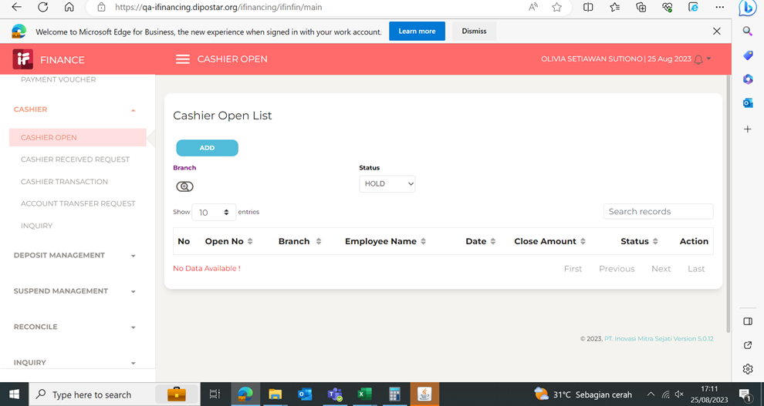

2
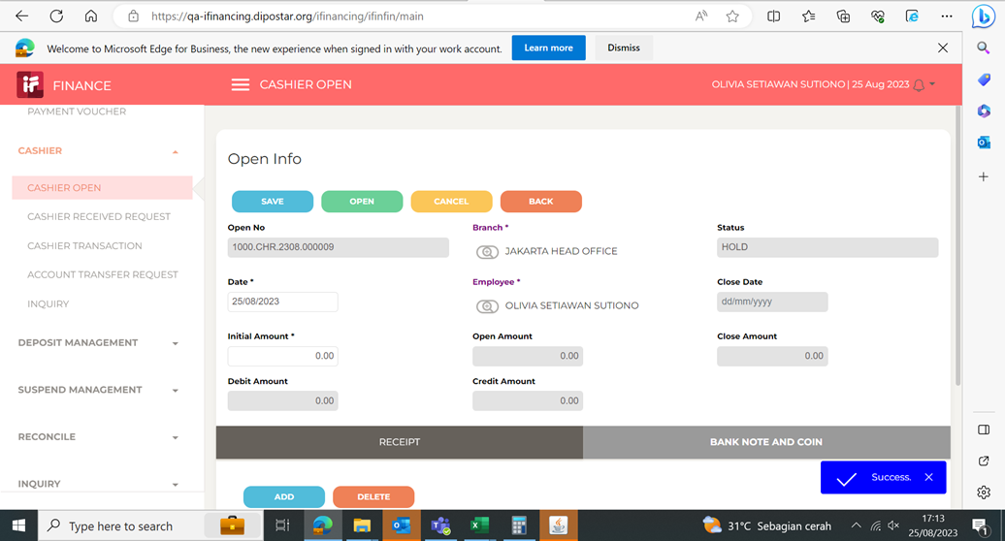

3
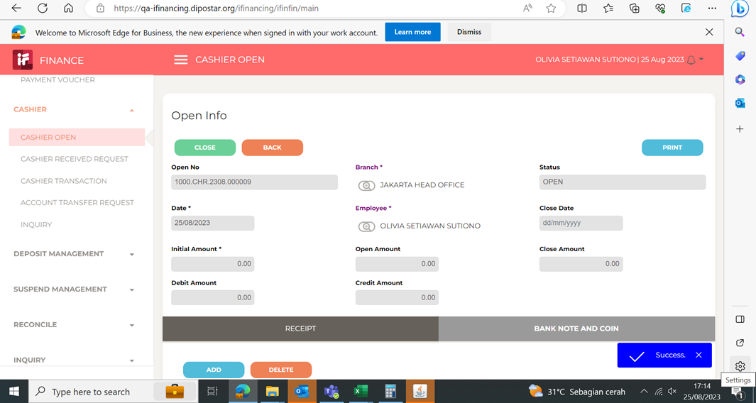

4
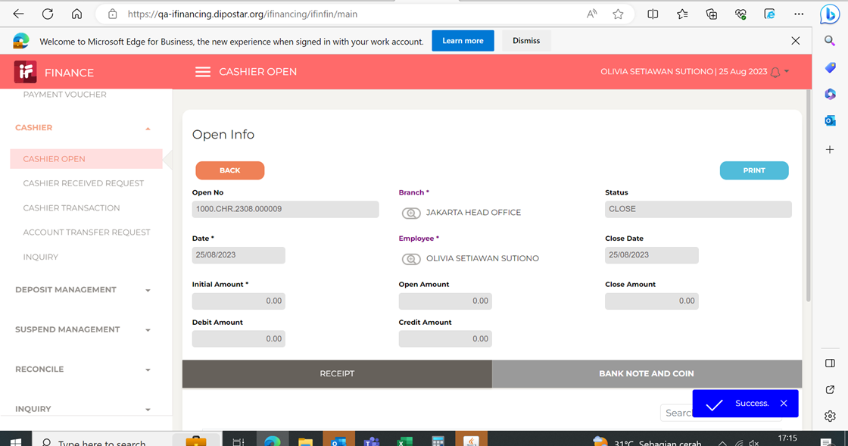

5

